Planilha1
REGIAO | ID | LATITUDE | LONGITUDE | AEROPORTO
3 | 141 | -9.5148414 | -35.794605 | ZUMBI DOS PALMARES | NORTE | 1
1 | 142 | -3.035842 | -60.0485136 | EDUARDO GOMES | CENTRO-OESTE | 2
3 | 143 | -12.9110925 | -38.3334298 | DEPUTADO LUÍS EDUARDO MAGALHÃES | NORDESTE | 3
3 | 144 | -16.440926 | -39.0821227 | PORTO SEGURO | SUDESTE | 4
3 | 145 | -3.7771555 | -38.5352853 | PINTO MARTINS | SUL | 5
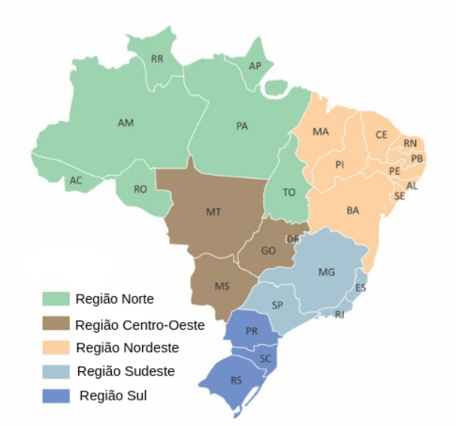
2 | 146 | -15.8697369 | -47.9194235 | PRESIDENTE JUSCELINO KUBITSCHEK
4 | 147 | -20.2576489 | -40.2857233 | EURICO DE AGUIAR SALLES
2 | 148 | -16.6323026 | -49.2185338 | SANTA GENOVEVA/GOIÂNIA
3 | 149 | -2.5836385 | -44.2384029 | MARECHAL CUNHA MACHADO
4 | 150 | -19.634099 | -43.9675847 | TANCREDO NEVES
4 | 151 | -18.8896085 | -48.2329403 | TEN CEL AVIADOR CÉSAR BOMBONATO
2 | 152 | -20.4686937 | -54.676312 | CAMPO GRANDE
2 | 153 | -15.6530786 | -56.1194574 | MARECHAL RONDON
1 | 154 | -1.3820615 | -48.4797114 | INTERNACIONAL DE BELÉM/VAL DE CANS/JÚLIO CEZAR RIBEIRO
3 | 155 | -7.1460091 | -34.9509651 | PRESIDENTE CASTRO PINTO
3 | 156 | -8.1259315 | -34.9262041 | GUARARAPES - GILBERTO FREYRE
3 | 157 | -5.0602519 | -42.8258343 | SENADOR PETRÔNIO PORTELLA
5 | 158 | -25.5327132 | -49.1746698 | AFONSO PENA
5 | 159 | -25.5977089 | -54.4907019 | CATARATAS
5 | 160 | -23.3285795 | -51.1401779 | GOVERNADOR JOSÉ RICHA
5 | 161 | -23.4797333 | -52.0143945 | SÍLVIO NAME JÚNIOR
4 | 162 | -22.805265 | -43.258818 | AEROPORTO INTERNACIONAL DO RIO DE JANEIRO/GALEÃO – ANTONIO CARLOS JOBIM
3 | 163 | -5.7688818 | -35.3682608 | GOVERNADOR ALUIZIO ALVES
1 | 164 | -8.7141715 | -63.9005624 | GOVERNADOR JORGE TEIXEIRA DE OLIVEIRA
5 | 165 | -29.9934732 | -51.1775698 | SALGADO FILHO
5 | 166 | -29.7083568 | -53.7026926 | SANTA MARIA
5 | 167 | -27.670118 | -48.5481544 | HERCÍLIO LUZ
5 | 168 | -26.8792127 | -48.65223 | MINISTRO VICTOR KONDER
4 | 169 | -23.6273246 | -46.6587729 | CONGONHAS
4 | 170 | -21.1391642 | -47.7787595 | LEITE LOPES
4 | 171 | -20.8123833 | -49.4070988 | PROFESSOR ERIBERTO MANOEL REINO
4 | 172 | -23.008205 | -47.1397572 | VIRACOPOS
1 | 173 | -10.2956593 | -48.360297 | BRIGADEIRO LYSIAS RODRIGUES
3 | 174 | -9.5148414 | -35.794605 | ZUMBI DOS PALMARES
1 | 175 | -3.035842 | -60.0485136 | EDUARDO GOMES
3 | 176 | -12.9110925 | -38.3334298 | DEPUTADO LUÍS EDUARDO MAGALHÃES
3 | 177 | -16.440926 | -39.0821227 | PORTO SEGURO
3 | 178 | -3.7771555 | -38.5352853 | PINTO MARTINS
2 | 179 | -15.8697369 | -47.9194235 | PRESIDENTE JUSCELINO KUBITSCHEK
4 | 180 | -20.2576489 | -40.2857233 | EURICO DE AGUIAR SALLES
2 | 181 | -16.6323026 | -49.2185338 | SANTA GENOVEVA/GOIÂNIA
3 | 182 | -2.5836385 | -44.2384029 | MARECHAL CUNHA MACHADO
4 | 183 | -19.634099 | -43.9675847 | TANCREDO NEVES
4 | 184 | -18.8896085 | -48.2329403 | TEN CEL AVIADOR CÉSAR BOMBONATO
2 | 185 | -20.4686937 | -54.676312 | CAMPO GRANDE
2 | 186 | -15.6530786 | -56.1194574 | MARECHAL RONDON
1 | 187 | -1.3820615 | -48.4797114 | INTERNACIONAL DE BELÉM/VAL DE CANS/JÚLIO CEZAR RIBEIRO
3 | 188 | -7.1460091 | -34.9509651 | PRESIDENTE CASTRO PINTO
3 | 189 | -8.1259315 | -34.9262041 | GUARARAPES - GILBERTO FREYRE
3 | 190 | -5.0602519 | -42.8258343 | SENADOR PETRÔNIO PORTELLA
5 | 191 | -25.5327132 | -49.1746698 | AFONSO PENA
5 | 192 | -25.5977089 | -54.4907019 | CATARATAS
5 | 193 | -23.3285795 | -51.1401779 | GOVERNADOR JOSÉ RICHA
5 | 194 | -23.4797333 | -52.0143945 | SÍLVIO NAME JÚNIOR
4 | 195 | -22.805265 | -43.258818 | AEROPORTO INTERNACIONAL DO RIO DE JANEIRO/GALEÃO – ANTONIO CARLOS JOBIM
3 | 196 | -5.7688818 | -35.3682608 | GOVERNADOR ALUIZIO ALVES
1 | 197 | -8.7141715 | -63.9005624 | GOVERNADOR JORGE TEIXEIRA DE OLIVEIRA
5 | 198 | -29.9934732 | -51.1775698 | SALGADO FILHO
5 | 199 | -29.7083568 | -53.7026926 | SANTA MARIA
5 | 200 | -27.670118 | -48.5481544 | HERCÍLIO LUZ
5 | 201 | -26.8792127 | -48.65223 | MINISTRO VICTOR KONDER
4 | 202 | -23.6273246 | -46.6587729 | CONGONHAS
4 | 203 | -21.1391642 | -47.7787595 | LEITE LOPES
4 | 204 | -20.8123833 | -49.4070988 | PROFESSOR ERIBERTO MANOEL REINO
4 | 205 | -23.008205 | -47.1397572 | VIRACOPOS
1 | 206 | -10.2956593 | -48.360297 | BRIGADEIRO LYSIAS RODRIGUES

